Sheet1
餐廳美圖 | 綜合評分 | 晚間評分 | 年間評分 | 日文店名 | 英文店名 | 介紹網址
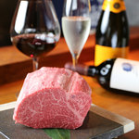 | 3.58 | 3.58 | 3.06 | 威徳 | Itoku | https://tabelog.com/tw/osaka/A2701/A270101/27083022/
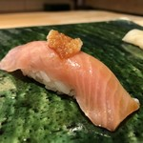 | 3.58 | 3.58 | - | 伊吹 | Ibuki | https://tabelog.com/tw/osaka/A2701/A270102/27007947/
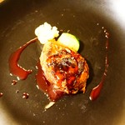 | 3.58 | 3.57 | 3.16 | キオッチョラ | Chiocciola | https://tabelog.com/tw/osaka/A2701/A270105/27089371/
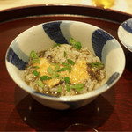 | 3.58 | 3.55 | 3.56 | 懐食 清水 | Kaishokushimizu | https://tabelog.com/tw/osaka/A2701/A270101/27092638/
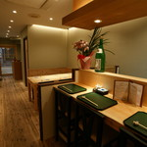 | 3.58 | 3.58 | - | 酒笑肴笑 いち味 | sakewarauatewarauichimi | https://tabelog.com/tw/osaka/A2701/A270107/27010394/
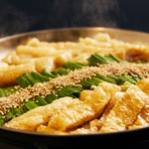 | 3.58 | 3.58 | - | 大阪 もつ鍋 PLay | oosakamotsunabepurei | https://tabelog.com/tw/osaka/A2701/A270201/27094957/
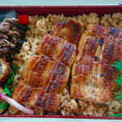 | 3.58 | 3.19 | 3.58 | 鰻萬 阪急うめだ本店 | Unaman | https://tabelog.com/tw/osaka/A2701/A270101/27043428/
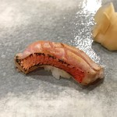 | 3.58 | 3.58 | 3.06 | すし処 津ごう | Sushidokorotsugou | https://tabelog.com/tw/osaka/A2706/A270604/27073700/
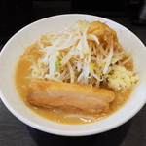 | 3.58 | 3.59 | 3.21 | ラーメンフクロウ | Ramenfukurou | https://tabelog.com/tw/osaka/A2701/A270306/27104779/
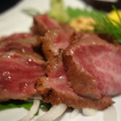 | 3.58 | 3.58 | - | 杓子屋 | Shakushiya | https://tabelog.com/tw/osaka/A2701/A270202/27086922/
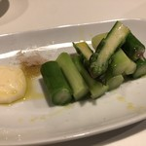 | 3.58 | 3.58 | - | 酒嗜 ふる川 | Shushifurukawa | https://tabelog.com/tw/osaka/A2701/A270108/27062162/
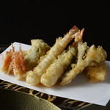 | 3.58 | 3.52 | 3.58 | 萬 | Man | https://tabelog.com/tw/osaka/A2701/A270101/27000182/
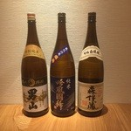 | 3.58 | 3.58 | - | 四季会席 香桜凛 | Shikikaisekikourin | https://tabelog.com/tw/osaka/A2701/A270102/27089963/
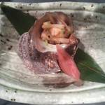 | 3.58 | 3.58 | - | 東心斎橋 八束 | Higashishinsaibashiyatsuduka | https://tabelog.com/tw/osaka/A2701/A270201/27070163/
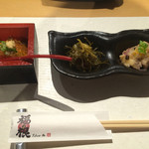 | 3.58 | 3.58 | - | 福の根 別館 | Fukunone | https://tabelog.com/tw/osaka/A2701/A270101/27072906/
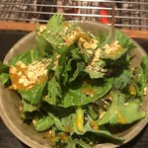 | 3.58 | 3.58 | - | 半蔵 | Hanzou | https://tabelog.com/tw/osaka/A2701/A270201/27034895/
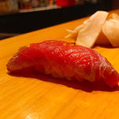 | 3.58 | 3.58 | - | 梅はら | Umehara | https://tabelog.com/tw/osaka/A2701/A270101/27074981/
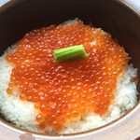 | 3.58 | 3.58 | 3.06 | 和食 いし津 | Washokuishidu | https://tabelog.com/tw/osaka/A2701/A270201/27096747/
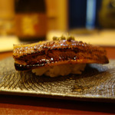 | 3.58 | 3.56 | 3.54 | 日本料理 寺田 | Nihonryouriterada | https://tabelog.com/tw/osaka/A2701/A270204/27087135/
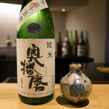 | 3.58 | 3.58 | 3.06 | べにくらげ | Benikurage | https://tabelog.com/tw/osaka/A2701/A270106/27087689/
 | 3.58 | 3.58 | 3.28 | LIEN | rian | https://tabelog.com/tw/osaka/A2701/A270108/27081567/
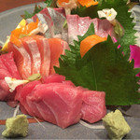 | 3.58 | 3.58 | - | 柳井 | Yanai | https://tabelog.com/tw/osaka/A2701/A270205/27022220/
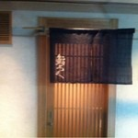 | 3.58 | 3.58 | - | 鮨ろく | Sushiroku | https://tabelog.com/tw/osaka/A2701/A270101/27013264/
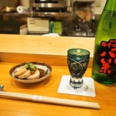 | 3.58 | 3.58 | 3.06 | 寿し花ざくら | Sushihanazakura | https://tabelog.com/tw/osaka/A2701/A270101/27005748/
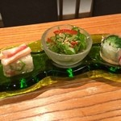 | 3.58 | 3.57 | 3.58 | 料理屋 のだ | Ryouriyanoda | https://tabelog.com/tw/osaka/A2701/A270202/27084634/
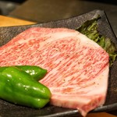 | 3.58 | 3.58 | 3.35 | 炭香 | Sumika | https://tabelog.com/tw/osaka/A2701/A270101/27096391/
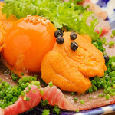 | 3.58 | 3.58 | - | 炭Kappo hirac | Sumikappouhiraku | https://tabelog.com/tw/osaka/A2701/A270204/27097704/
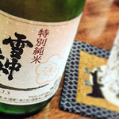 | 3.58 | 3.58 | - | 味鳥 | MIDORI | https://tabelog.com/tw/osaka/A2701/A270202/27022257/
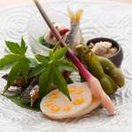 | 3.58 | 3.58 | - | 法善寺 山岡 | Houzenjiyamaoka | https://tabelog.com/tw/osaka/A2701/A270202/27075857/
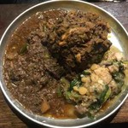 | 3.58 | 3.58 | - | 堕天使かっきー | Datenshikakki | https://tabelog.com/tw/osaka/A2701/A270203/27103515/
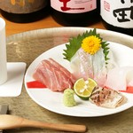 | 3.58 | 3.58 | - | 北新地 光隆 | kitashinchimitsutoki | https://tabelog.com/tw/osaka/A2701/A270101/27085452/
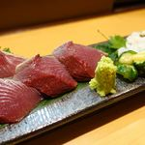 | 3.58 | 3.58 | - | もんどう | Shunsaimondou | https://tabelog.com/tw/osaka/A2705/A270501/27074326/
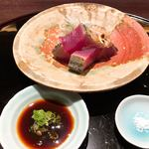 | 3.58 | 3.58 | - | にしの | Nishino | https://tabelog.com/tw/osaka/A2701/A270102/27105072/
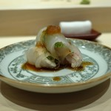 | 3.58 | 3.58 | - | 鮨処 よしか | shidokoroyoshika | https://tabelog.com/tw/osaka/A2701/A270101/27097188/
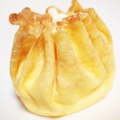 | 3.57 | 3.30 | 3.56 | モンシェール 堂島本店 | Mon cher | https://tabelog.com/tw/osaka/A2701/A270101/27003602/
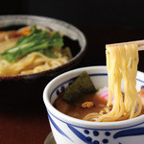 | 3.57 | 3.53 | 3.52 | つけ麺みさわ 本店 | Tsukememmisawa | https://tabelog.com/tw/osaka/A2701/A270108/27042593/
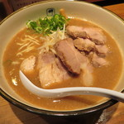 | 3.57 | 3.53 | 3.53 | 麺や輝 中津店 | Menyateru | https://tabelog.com/tw/osaka/A2701/A270101/27009426/
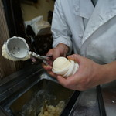 | 3.57 | 3.09 | 3.57 | ゼー六 本町店 | Zeroku | https://tabelog.com/tw/osaka/A2701/A270106/27001820/
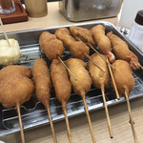 | 3.57 | 3.47 | 3.55 | 元祖串かつ だるま 通天閣店 | Gansokushikatsudaruma | https://tabelog.com/tw/osaka/A2701/A270206/27005917/
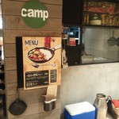 | 3.57 | 3.51 | 3.54 | 野菜を食べるカレーcamp エキマルシェ大阪店 | Yasaiwotaberukarekyampu | https://tabelog.com/tw/osaka/A2701/A270101/27068838/

